상품제안서
아리에나 발렌티노크리스티 스포츠타올 (30수/100g ) 20x110cm | 상품코드: F28376

 |  |  |  |  |  |  | 02-412-0044 | www.easy1.co.kr
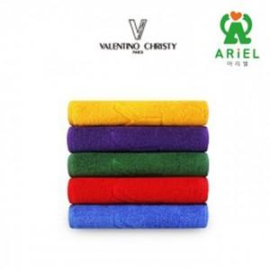

【상세/제작정보】 | 기본수량 미만 인쇄시 비용 추가. 친환경 케이스, 포장 관련 별도문의

【인쇄/포장옵션】 | 실크 / 포장지포장

【공급단가】 | 수량 | 100~ | 300~ | 500~ | 1,000~ | 2,000~
*VAT별도 | 단가 | 2,220원 | 2,180원 | 2,120원 | 2,090원 | 2,030원

【상품 URL】 | http://www.easy1.co.kr/src/goods_detail.php?gdno=28376

